表紙・改定履歴
Webダイレクト販売
プラン参照API 詳細設計書

© 2020 Sasuke Financial Lab Inc.

変 更 記 録
版数 REV. | 作成更新日 | 変 更 内 容 | 担 当
01 | 2020-11-04 | 初版 | 佐藤
02 | 2020-11-19 | 11/19 修正 プロセス：シーケンス図を修正 (入力値チェック追加、Transaction削除, 適用待ちデータ複数取得) プロセス：トランザクション削除 プロセス：適用中データ取得の際、1件取得前提のため、SQL修正、注釈追加 プロセス：適用待ちデータ取得の際、全件取得に変更 プロセス：出力に関して、適用待ちデータを配列に変更 | 笠松
03 | 2020-11-25 | 11/25 修正 プロセス：シーケンス図を修正 プランIDが引数に設定されている場合とされていない場合で処理を分岐 プロセス：シーケンス図に従い、処理内容を変更 | 笠松
04 | 2020-12-01 | 12/1 修正 インターフェース：インターフェースの更新 プロセス：SQLの更新(不要なカラムの取得をしないように修正) プロセス：プランDTOの項目修正(不要プロパティを削除) プロセス：プランデータの適用判定を、DTOの振り分けから適用中プランフラグの真偽値に変更 プロセス：レスポンスの修正(適用中/適用待ちプラン配列→プラン配列) プロセス：レスポンスに合わせてインターフェースを更新 | 笠松
05 | 2021-02-03 | ・プランテーブル→プランファイルテーブルに変更になったことによるテーブル名とカラム名の修正 ・プランファイル.ファイルデータのデータ型をblob → mediumblobに変更 ・取得したデータのうち、適用終了日、注釈が足りていなかったので追加 ・インターフェース、シーケンス図についても、上記変更に伴い更新 | 佐藤宏樹

インターフェース
詳細設計 |  |  | 大項目 | 小項目 | 詳細

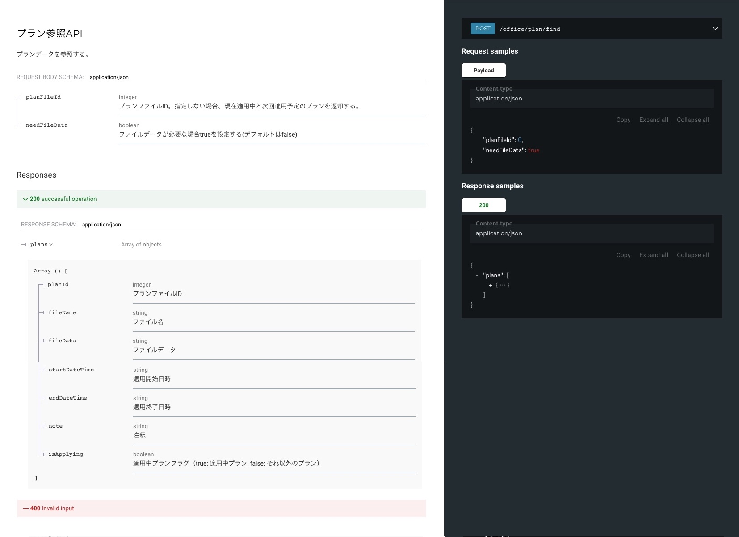

 | エラーコード
 |  | API共通定義書の「リクエスト・レスポンス仕様」シートを参照

プロセス
詳細設計 |  |  |  |  |  |  | 大項目 |  |  |  | 小項目 |  | 詳細

 | シーケンス
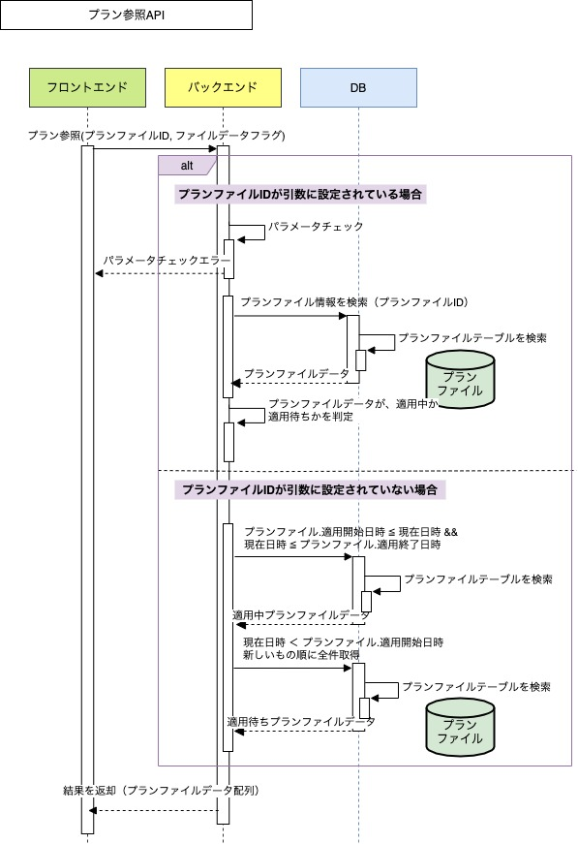

 | プロセス詳細

 | １． | 入力チェック
 |  | API共通設計書のバリデーションルールを参照
 |  | 項目 |  |  |  |  |  |  | チェック内容 |  |  |  |  | 説明
 |  | プランファイルID |  |  |  |  |  |  | 未入力 |  |  |  |  | 項目があるが、空文字が設定されているとき
 |  |  |  |  |  |  |  |  | 数値型チェック |  |  |  |  | 数値型でないとき
 |  | ※プランファイルIDが引数に設定されている場合のみ、チェックを行う。

 | ２． | プランファイルレコードを取得
 |  | ２．１． |  | データベースからプランファイル情報を取得する
 |  | SQL |  |  |  |  |  |  |  |  |  | パラメータ |  |  |  | 説明
 |  | SELECT |  |  | プランファイル.プランファイルID
 |  |  |  |  | プランファイル.ファイル名
 |  |  |  |  | プランファイル.ファイルデータ
 |  |  |  |  | プランファイル.適用開始日時
 |  |  |  |  | プランファイル.適用終了日時
 |  |  |  |  | プランファイル.注釈
 |  | FROM |  |  | プランファイル
 |  | WHERE |  |  | プランファイル.プランファイルID = 【値】 |  |  |  |  |  |  | 入力値.プランファイルID

 |  | 戻り値 |  |  |  | プランファイルDTO |  |  |  |  | 備考
 |  | 項目名（和） |  |  |  |  |  | 項目名（英） | 型 |  | パラメータ |  |  |  | 説明
 |  | プランファイルID |  |  |  |  |  | PLAN_FILE_ID | int |  | SQL結果.プランファイルID
 |  | ファイル名 |  |  |  |  |  | FILE_NAME | String |  | SQL結果.ファイル名
 |  | ファイルデータ |  |  |  |  |  | FILE_DATA | mediumblob |  | SQL結果.ファイルデータ
 |  | 適用開始日時 |  |  |  |  |  | START_DATETIME | datetime |  | SQL結果.適用開始日時
 |  | 適用終了日時 |  |  |  |  |  | END_DATETIME | datetime |  | SQL結果.適用終了日時
 |  | 注釈 |  |  |  |  |  | NOTE | String |  | SQL結果.注釈
 |  | 適用中フラグ |  |  |  |  |  | IS_APPLYING | boolean |  | ３．にて追加

 | ３． | プランファイルDTOが現在適用中か適用待ちかを判定する。
 |  | ２.で取得したプランファイルDTOの適用開始日時、適用終了日時と、現在日時を比較し、適用中であれば適用中フラグをTRUEでプランファイルDTOに追加する。
 |  | 現在日時が適用待ちであれば、適用中フラグをFALSEでプランファイルDTOに追加する。

 | ４． | プランファイルレコードを取得
 |  | ４．１． |  | データベースから現在適用中のプランファイル情報を取得する
 |  | SQL |  |  |  |  |  |  |  |  |  | パラメータ |  |  |  | 説明
 |  | SELECT |  |  | プランファイル.プランファイルID
 |  |  |  |  | プランファイル.ファイル名
 |  |  |  |  | プランファイル.ファイルデータ
 |  |  |  |  | プランファイル.適用開始日時
 |  |  |  |  | プランファイル.適用終了日時
 |  |  |  |  | プランファイル.注釈
 |  | FROM |  |  | プランファイル
 |  | WHERE |  |  | 【値】BETWEEN プラン.開始日時 AND プラン.終了日時 |  |  |  |  |  |  | 現在日時 |  |  |  | YYYYMMDD hh:mm:ss形式

 |  | 戻り値 |  |  |  | List<プランファイルDTO> |  |  |  |  | 備考
 |  | 項目名（和） |  |  |  |  |  | 項目名（英） | 型 |  | パラメータ |  |  |  | 説明
 |  | プランファイルID |  |  |  |  |  | PLAN_FILE_ID | int |  | SQL結果.プランファイルID
 |  | ファイル名 |  |  |  |  |  | FILE_NAME | String |  | SQL結果.ファイル名
 |  | ファイルデータ |  |  |  |  |  | FILE_DATA | mediumblob |  | SQL結果.ファイルデータ
 |  | 適用開始日時 |  |  |  |  |  | START_DATETIME | datetime |  | SQL結果.適用開始日時
 |  | 適用終了日時 |  |  |  |  |  | END_DATETIME | datetime |  | SQL結果.適用終了日時
 |  | 注釈 |  |  |  |  |  | NOTE | String |  | SQL結果.注釈
 |  | 適用中フラグ |  |  |  |  |  | IS_APPLYING | boolean |  | TRUE

 |  | ４．２． |  | データベースから適用待ちのプランファイル情報を適用開始日時が早いもの順に全件取得する
 |  | SQL |  |  |  |  |  |  |  |  |  | パラメータ |  |  |  | 説明
 |  | SELECT |  |  | プランファイル.プランファイルID
 |  |  |  |  | プランファイル.ファイル名
 |  |  |  |  | プランファイル.ファイルデータ
 |  |  |  |  | プランファイル.適用開始日時
 |  |  |  |  | プランファイル.適用終了日時
 |  |  |  |  | プランファイル.注釈
 |  | FROM |  |  | プランファイル
 |  | WHERE |  |  | 【値】 ＜ プランファイル.適用開始日時 |  |  |  |  |  |  | 現在日時 |  |  |  | YYYYMMDD hh:mm:ss形式
 |  | ORDER BY |  |  | プランファイル.適用開始日時 ASC

 |  | 戻り値 |  |  |  | List<プランファイルDTO> |  |  |  |  | 備考
 |  | 項目名（和） |  |  |  |  |  | 項目名（英） | 型 |  | パラメータ |  |  |  | 説明
 |  | プランファイルID |  |  |  |  |  | PLAN_FILE_ID | int |  | SQL結果.プランファイルID
 |  | ファイル名 |  |  |  |  |  | FILE_NAME | String |  | SQL結果.ファイル名
 |  | ファイルデータ |  |  |  |  |  | FILE_DATA | mediumblob |  | SQL結果.ファイルデータ
 |  | 適用開始日時 |  |  |  |  |  | START_DATETIME | datetime |  | SQL結果.適用開始日時
 |  | 適用終了日時 |  |  |  |  |  | END_DATETIME | datetime |  | SQL結果.適用終了日時
 |  | 注釈 |  |  |  |  |  | NOTE | String |  | SQL結果.注釈
 |  | 適用中フラグ |  |  |  |  |  | IS_APPLYING | boolean |  | FALSE

 | ５． | （正常系）HTTPステータス:200を応答して処理終了

 |  | 適用中のプランファイルDTOと適用待ちのプランファイルDTOを結合して、下記のようにレスポンスデータを作成する。

 |  | 項目名 |  |  |  |  |  |  | パラメータ |  |  |  |  | 説明
 |  | 結果データ（配列） |  |  |  |  |  |  | －
 |  |  | プランファイルID |  |  |  |  |  |  | プランファイルDTO.プランID
 |  |  | ファイル名 |  |  |  |  |  |  | プランファイルDTO.ファイル名
 |  |  | ファイルデータ |  |  |  |  |  |  | プランファイルDTO.ファイルデータ |  |  |  | 入力値.ファイルデータフラグがtrueの時のみ
 |  |  | 適用開始日時 |  |  |  |  |  |  | プランファイルDTO.適用開始日時
 |  |  | 適用終了日時 |  |  |  |  |  |  | プランファイルDTO.適用終了日時
 |  |  | 適用中プランフラグ |  |  |  |  |  |  | プランファイルDTO.適用中フラグ

